List1
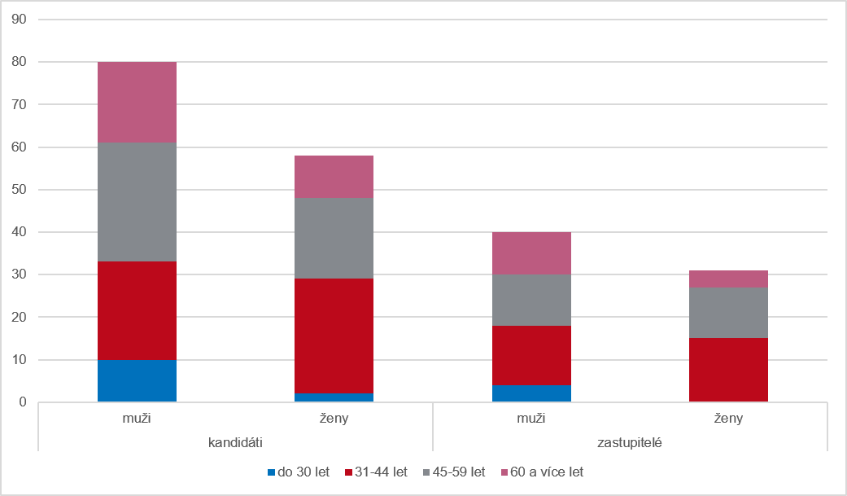
Graf 5 Kandidáti a zastupitelé podle pohlaví a věku v dodatečných volbách ve volebním období 2022–2026

